Tabla Gráfico
Realiza un gráfico en una nueva hoja gráfica, denominada: Gráfico, como el modelo que se muestra a la derecha de la tabla de datos
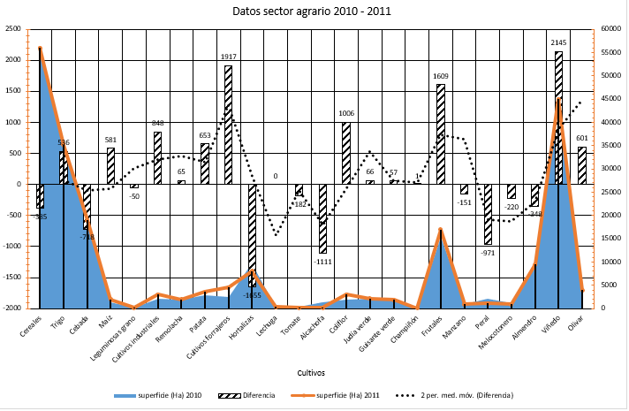
 | superficie (Ha) 2010 | superficie (Ha) 2011 | Diferencia
Cereales | 56385 | 56000 | -385
Trigo | 34705 | 35241 | 536
Cebada | 19718 | 19000 | -718
Maíz | 1419 | 2000 | 581
Leguminosas grano | 200 | 150 | -50
Cultivos industriales | 2152 | 3000 | 848
Remolacha | 1935 | 2000 | 65
Patata | 2947 | 3600 | 653
Cultivos forrajeros | 2583 | 4500 | 1917
Hortalizas | 9655 | 8000 | -1655
Lechuga | 324 | 324 | 0
Tomate | 382 | 200 | -182
Alcachofa | 1311 | 200 | -1111
Coliflor | 1994 | 3000 | 1006
Judía verde | 2064 | 2130 | 66
Guisante verde | 1843 | 1900 | 57
Champiñón | 74 | 75 | 1
Frutales | 15391 | 17000 | 1609
Manzano | 1051 | 900 | -151
Peral | 2091 | 1120 | -971
Melocotonero | 1120 | 900 | -220
Almendro | 9848 | 9500 | -348
Viñedo | 42855 | 45000 | 2145
Olivar | 3399 | 4000 | 601

Tabla dinámica
Con los datos que figuran en el rango A5:H68 se deberá realizar una tabla dinámica como la que se encuentra en el modelo de la derecha

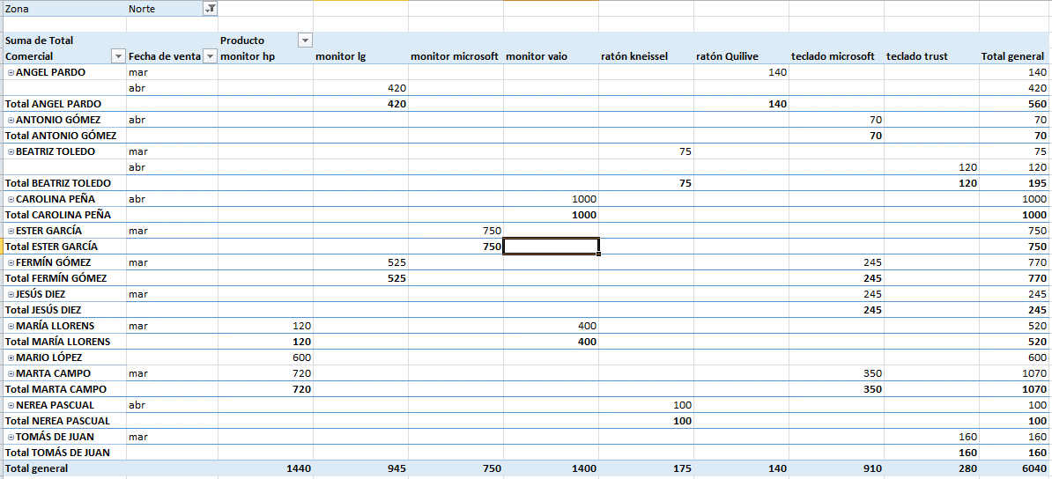
Comercial | C. Producto | Producto | Unidades | Precio | Total | Fecha de venta | Zona
FERMÍN GÓMEZ | 1 | monitor lg | 5 | 105 | 525 € | 2016-03-01 | Norte
MARTA CAMPO | 4 | monitor hp | 6 | 120 | 720 € | 2016-03-02 | Norte
NEREA PASCUAL | 5 | teclado microsoft | 8 | 35 | 280 € | 2016-03-03 | Sur
ESTER GARCÍA | 3 | monitor microsoft | 1 | 250 | 250 € | 2016-03-04 | Este
TOMÁS DE JUAN | 6 | teclado trust | 4 | 40 | 160 € | 2016-03-02 | Norte
CAROLINA PEÑA | 7 | ratón kneissel | 2 | 25 | 50 € | 2016-03-06 | Sur
JESÚS DIEZ | 8 | ratón Quilive | 9 | 35 | 315 € | 2016-03-07 | Este
JOSÉ PEREZ | 1 | monitor lg | 4 | 105 | 420 € | 2016-03-02 | Oeste
PASCUAL FERNÁNDEZ | 3 | monitor microsoft | 7 | 250 | 1,750 € | 2016-03-09 | Oeste
MARÍA LLORENS | 2 | monitor vaio | 2 | 200 | 400 € | 2016-03-10 | Norte
ANTONIO GÓMEZ | 5 | teclado microsoft | 3 | 35 | 105 € | 2016-03-02 | Sur
BEATRIZ TOLEDO | 6 | teclado trust | 1 | 40 | 40 € | 2016-03-12 | Oeste
ANGEL PARDO | 3 | monitor microsoft | 3 | 250 | 750 € | 2016-03-13 | Oeste
MÓNICA GARRIDO | 8 | ratón Quilive | 6 | 35 | 210 € | 2016-03-14 | Sur
MARIO LÓPEZ | 8 | ratón Quilive | 7 | 35 | 245 € | 2016-03-15 | Sur
FERMÍN GÓMEZ | 7 | ratón kneissel | 3 | 25 | 75 € | 2016-03-02 | Oeste
MARTA CAMPO | 5 | teclado microsoft | 8 | 35 | 280 € | 2016-03-17 | Norte
NEREA PASCUAL | 4 | monitor hp | 1 | 120 | 120 € | 2016-03-18 | Este
ESTER GARCÍA | 3 | monitor microsoft | 3 | 250 | 750 € | 2016-03-02 | Norte
TOMÁS DE JUAN | 1 | monitor lg | 4 | 105 | 420 € | 2016-03-20 | Este
CAROLINA PEÑA | 2 | monitor vaio | 6 | 200 | 1,200 € | 2016-03-21 | Este
JESÚS DIEZ | 5 | teclado microsoft | 7 | 35 | 245 € | 2016-03-02 | Norte
JOSÉ PEREZ | 5 | teclado microsoft | 8 | 35 | 280 € | 2016-03-23 | Sur
PASCUAL FERNÁNDEZ | 6 | teclado trust | 9 | 40 | 360 € | 2016-03-24 | Sur
MARÍA LLORENS | 6 | teclado trust | 1 | 40 | 40 € | 2016-03-25 | Este
ANTONIO GÓMEZ | 4 | monitor hp | 2 | 120 | 240 € | 2016-03-02 | Oeste
BEATRIZ TOLEDO | 7 | ratón kneissel | 3 | 25 | 75 € | 2016-03-27 | Norte
ANGEL PARDO | 8 | ratón Quilive | 4 | 35 | 140 € | 2016-03-28 | Norte
MÓNICA GARRIDO | 3 | monitor microsoft | 5 | 250 | 1,250 € | 2016-03-29 | Sur
MARIO LÓPEZ | 4 | monitor hp | 6 | 120 | 720 € | 2016-03-02 | Este
FERMÍN GÓMEZ | 5 | teclado microsoft | 7 | 35 | 245 € | 2016-03-31 | Norte
MARTA CAMPO | 7 | ratón kneissel | 8 | 25 | 200 € | 2016-04-01 | Sur
NEREA PASCUAL | 8 | ratón Quilive | 1 | 35 | 35 € | 2016-04-02 | Este
ESTER GARCÍA | 9 | ratón Quilive | 3 | 35 | 105 € | 2016-03-02 | Oeste
TOMÁS DE JUAN | 1 | monitor lg | 4 | 105 | 420 € | 2016-04-04 | Oeste
CAROLINA PEÑA | 2 | monitor vaio | 5 | 200 | 1,000 € | 2016-04-05 | Norte
JESÚS DIEZ | 3 | monitor microsoft | 7 | 250 | 1,750 € | 2016-04-06 | Sur
JOSÉ PEREZ | 4 | monitor hp | 8 | 120 | 960 € | 2016-03-02 | Oeste
PASCUAL FERNÁNDEZ | 6 | teclado trust | 5 | 40 | 200 € | 2016-04-08 | Oeste
MARÍA LLORENS | 5 | teclado microsoft | 3 | 35 | 105 € | 2016-04-09 | Sur
ANTONIO GÓMEZ | 7 | ratón kneissel | 2 | 25 | 50 € | 2016-04-10 | Sur
BEATRIZ TOLEDO | 8 | ratón Quilive | 3 | 35 | 105 € | 2016-03-02 | Oeste
ANGEL PARDO | 1 | monitor lg | 4 | 105 | 420 € | 2016-04-12 | Norte
MÓNICA GARRIDO | 3 | monitor microsoft | 7 | 250 | 1,750 € | 2016-04-13 | Este
MARIO LÓPEZ | 4 | monitor hp | 5 | 120 | 600 € | 2016-04-14 | Norte
FERMÍN GÓMEZ | 5 | teclado microsoft | 4 | 35 | 140 € | 2016-03-02 | Este
MARTA CAMPO | 6 | teclado trust | 3 | 40 | 120 € | 2016-04-16 | Este
NEREA PASCUAL | 7 | ratón kneissel | 4 | 25 | 100 € | 2016-04-17 | Norte
ESTER GARCÍA | 2 | monitor vaio | 5 | 200 | 1,000 € | 2016-04-18 | Sur
TOMÁS DE JUAN | 3 | monitor microsoft | 6 | 250 | 1,500 € | 2016-03-02 | Sur
CAROLINA PEÑA | 4 | monitor hp | 2 | 120 | 240 € | 2016-04-20 | Este
JESÚS DIEZ | 5 | teclado microsoft | 2 | 35 | 70 € | 2016-04-21 | Oeste
JOSÉ PEREZ | 6 | teclado trust | 1 | 40 | 40 € | 2016-04-22 | Oeste
PASCUAL FERNÁNDEZ | 7 | ratón kneissel | 1 | 25 | 25 € | 2016-04-23 | Sur
MARÍA LLORENS | 4 | monitor hp | 1 | 120 | 120 € | 2016-03-02 | Norte
ANTONIO GÓMEZ | 5 | teclado microsoft | 2 | 35 | 70 € | 2016-04-25 | Norte
BEATRIZ TOLEDO | 6 | teclado trust | 3 | 40 | 120 € | 2016-04-26 | Norte
ANGEL PARDO | 3 | monitor microsoft | 2 | 250 | 500 € | 2016-04-27 | Este
MÓNICA GARRIDO | 4 | monitor hp | 3 | 120 | 360 € | 2016-03-02 | Oeste
MARIO LÓPEZ | 5 | teclado microsoft | 4 | 35 | 140 € | 2016-04-29 | Este
FERMÍN GÓMEZ | 6 | teclado trust | 3 | 40 | 120 € | 2016-04-30 | Oeste
MARTA CAMPO | 5 | teclado microsoft | 2 | 35 | 70 € | 2016-03-02 | Norte
NEREA PASCUAL | 3 | monitor microsoft | 5 | 250 | 1,250 € | 2017-02-13 | Sur

Gráfico Dinámico
Con los datos que figuran en el rango A5:H68 se deberá realizar un gráfico dinámico como el que se encuentra en el modelo de la derecha, el gráfico se realizará a partir de las unidades vendidas y estará filtrado por la zona Norte

Comercial | C. Producto | Producto | Unidades | Precio | Total | Fecha de venta | Zona
FERMÍN GÓMEZ | 1 | monitor lg | 5 | 105 | 525 € | 2016-03-01 | Norte
MARTA CAMPO | 4 | monitor hp | 6 | 120 | 720 € | 2016-03-02 | Norte
NEREA PASCUAL | 5 | teclado microsoft | 8 | 35 | 280 € | 2016-03-03 | Sur
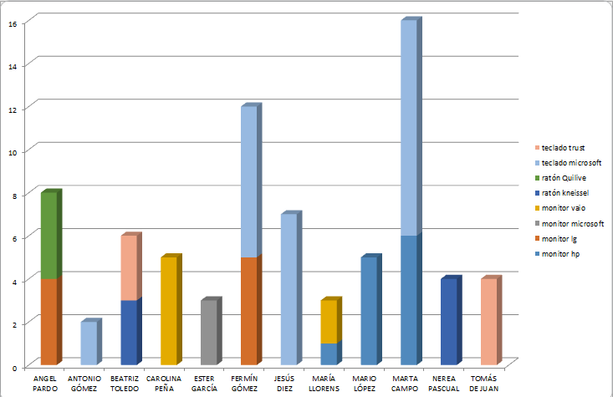
ESTER GARCÍA | 3 | monitor microsoft | 1 | 250 | 250 € | 2016-03-04 | Este
TOMÁS DE JUAN | 6 | teclado trust | 4 | 40 | 160 € | 2016-03-02 | Norte
CAROLINA PEÑA | 7 | ratón kneissel | 2 | 25 | 50 € | 2016-03-06 | Sur
JESÚS DIEZ | 8 | ratón Quilive | 9 | 35 | 315 € | 2016-03-07 | Este
JOSÉ PEREZ | 1 | monitor lg | 4 | 105 | 420 € | 2016-03-02 | Oeste
PASCUAL FERNÁNDEZ | 3 | monitor microsoft | 7 | 250 | 1,750 € | 2016-03-09 | Oeste
MARÍA LLORENS | 2 | monitor vaio | 2 | 200 | 400 € | 2016-03-10 | Norte
ANTONIO GÓMEZ | 5 | teclado microsoft | 3 | 35 | 105 € | 2016-03-02 | Sur
BEATRIZ TOLEDO | 6 | teclado trust | 1 | 40 | 40 € | 2016-03-12 | Oeste
ANGEL PARDO | 3 | monitor microsoft | 3 | 250 | 750 € | 2016-03-13 | Oeste
MÓNICA GARRIDO | 8 | ratón Quilive | 6 | 35 | 210 € | 2016-03-14 | Sur
MARIO LÓPEZ | 8 | ratón Quilive | 7 | 35 | 245 € | 2016-03-15 | Sur
FERMÍN GÓMEZ | 7 | ratón kneissel | 3 | 25 | 75 € | 2016-03-02 | Oeste
MARTA CAMPO | 5 | teclado microsoft | 8 | 35 | 280 € | 2016-03-17 | Norte
NEREA PASCUAL | 4 | monitor hp | 1 | 120 | 120 € | 2016-03-18 | Este
ESTER GARCÍA | 3 | monitor microsoft | 3 | 250 | 750 € | 2016-03-02 | Norte
TOMÁS DE JUAN | 1 | monitor lg | 4 | 105 | 420 € | 2016-03-20 | Este
CAROLINA PEÑA | 2 | monitor vaio | 6 | 200 | 1,200 € | 2016-03-21 | Este
JESÚS DIEZ | 5 | teclado microsoft | 7 | 35 | 245 € | 2016-03-02 | Norte
JOSÉ PEREZ | 5 | teclado microsoft | 8 | 35 | 280 € | 2016-03-23 | Sur
PASCUAL FERNÁNDEZ | 6 | teclado trust | 9 | 40 | 360 € | 2016-03-24 | Sur
MARÍA LLORENS | 6 | teclado trust | 1 | 40 | 40 € | 2016-03-25 | Este
ANTONIO GÓMEZ | 4 | monitor hp | 2 | 120 | 240 € | 2016-03-02 | Oeste
BEATRIZ TOLEDO | 7 | ratón kneissel | 3 | 25 | 75 € | 2016-03-27 | Norte
ANGEL PARDO | 8 | ratón Quilive | 4 | 35 | 140 € | 2016-03-28 | Norte
MÓNICA GARRIDO | 3 | monitor microsoft | 5 | 250 | 1,250 € | 2016-03-29 | Sur
MARIO LÓPEZ | 4 | monitor hp | 6 | 120 | 720 € | 2016-03-02 | Este
FERMÍN GÓMEZ | 5 | teclado microsoft | 7 | 35 | 245 € | 2016-03-31 | Norte
MARTA CAMPO | 7 | ratón kneissel | 8 | 25 | 200 € | 2016-04-01 | Sur
NEREA PASCUAL | 8 | ratón Quilive | 1 | 35 | 35 € | 2016-04-02 | Este
ESTER GARCÍA | 9 | ratón Quilive | 3 | 35 | 105 € | 2016-03-02 | Oeste
TOMÁS DE JUAN | 1 | monitor lg | 4 | 105 | 420 € | 2016-04-04 | Oeste
CAROLINA PEÑA | 2 | monitor vaio | 5 | 200 | 1,000 € | 2016-04-05 | Norte
JESÚS DIEZ | 3 | monitor microsoft | 7 | 250 | 1,750 € | 2016-04-06 | Sur
JOSÉ PEREZ | 4 | monitor hp | 8 | 120 | 960 € | 2016-03-02 | Oeste
PASCUAL FERNÁNDEZ | 6 | teclado trust | 5 | 40 | 200 € | 2016-04-08 | Oeste
MARÍA LLORENS | 5 | teclado microsoft | 3 | 35 | 105 € | 2016-04-09 | Sur
ANTONIO GÓMEZ | 7 | ratón kneissel | 2 | 25 | 50 € | 2016-04-10 | Sur
BEATRIZ TOLEDO | 8 | ratón Quilive | 3 | 35 | 105 € | 2016-03-02 | Oeste
ANGEL PARDO | 1 | monitor lg | 4 | 105 | 420 € | 2016-04-12 | Norte
MÓNICA GARRIDO | 3 | monitor microsoft | 7 | 250 | 1,750 € | 2016-04-13 | Este
MARIO LÓPEZ | 4 | monitor hp | 5 | 120 | 600 € | 2016-04-14 | Norte
FERMÍN GÓMEZ | 5 | teclado microsoft | 4 | 35 | 140 € | 2016-03-02 | Este
MARTA CAMPO | 6 | teclado trust | 3 | 40 | 120 € | 2016-04-16 | Este
NEREA PASCUAL | 7 | ratón kneissel | 4 | 25 | 100 € | 2016-04-17 | Norte
ESTER GARCÍA | 2 | monitor vaio | 5 | 200 | 1,000 € | 2016-04-18 | Sur
TOMÁS DE JUAN | 3 | monitor microsoft | 6 | 250 | 1,500 € | 2016-03-02 | Sur
CAROLINA PEÑA | 4 | monitor hp | 2 | 120 | 240 € | 2016-04-20 | Este
JESÚS DIEZ | 5 | teclado microsoft | 2 | 35 | 70 € | 2016-04-21 | Oeste
JOSÉ PEREZ | 6 | teclado trust | 1 | 40 | 40 € | 2016-04-22 | Oeste
PASCUAL FERNÁNDEZ | 7 | ratón kneissel | 1 | 25 | 25 € | 2016-04-23 | Sur
MARÍA LLORENS | 4 | monitor hp | 1 | 120 | 120 € | 2016-03-02 | Norte
ANTONIO GÓMEZ | 5 | teclado microsoft | 2 | 35 | 70 € | 2016-04-25 | Norte
BEATRIZ TOLEDO | 6 | teclado trust | 3 | 40 | 120 € | 2016-04-26 | Norte
ANGEL PARDO | 3 | monitor microsoft | 2 | 250 | 500 € | 2016-04-27 | Este
MÓNICA GARRIDO | 4 | monitor hp | 3 | 120 | 360 € | 2016-03-02 | Oeste
MARIO LÓPEZ | 5 | teclado microsoft | 4 | 35 | 140 € | 2016-04-29 | Este
FERMÍN GÓMEZ | 6 | teclado trust | 3 | 40 | 120 € | 2016-04-30 | Oeste
MARTA CAMPO | 5 | teclado microsoft | 2 | 35 | 70 € | 2016-03-02 | Norte
NEREA PASCUAL | 3 | monitor microsoft | 5 | 250 | 1,250 € | 2017-02-13 | Sur

